マスター作成
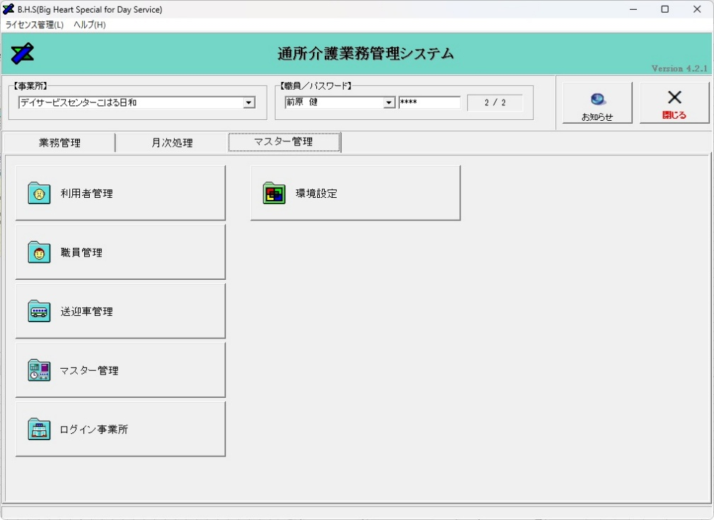

①マスター管理を左クリックし、「利用者管理」を左クリック。

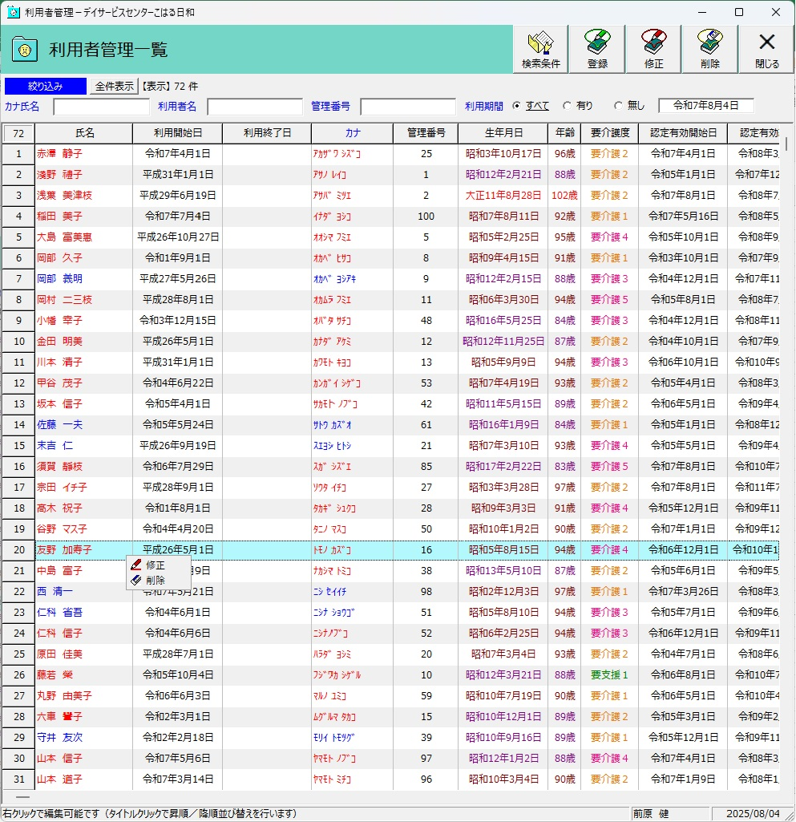

②新規の場合はここをクリック。

③既存利用者の内容変更及び、新規利用者登録後の内容登録はその利用者を左クリックした後に右クリックで修正を表示し、左クリック。

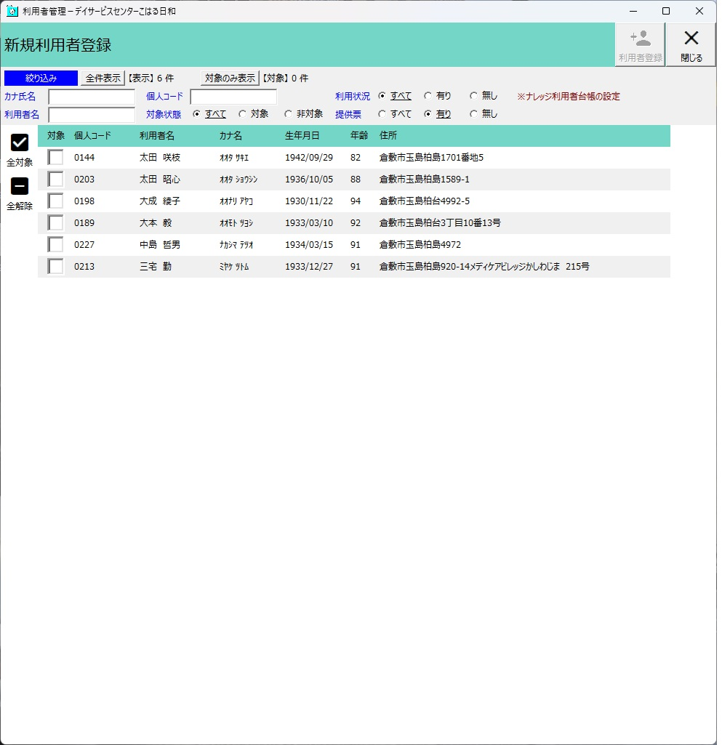

②-①ナレッジで提供票を作成していればここのリストにあがるので「対象」にチェックを入れた後、右上の利用者登録をクリック。

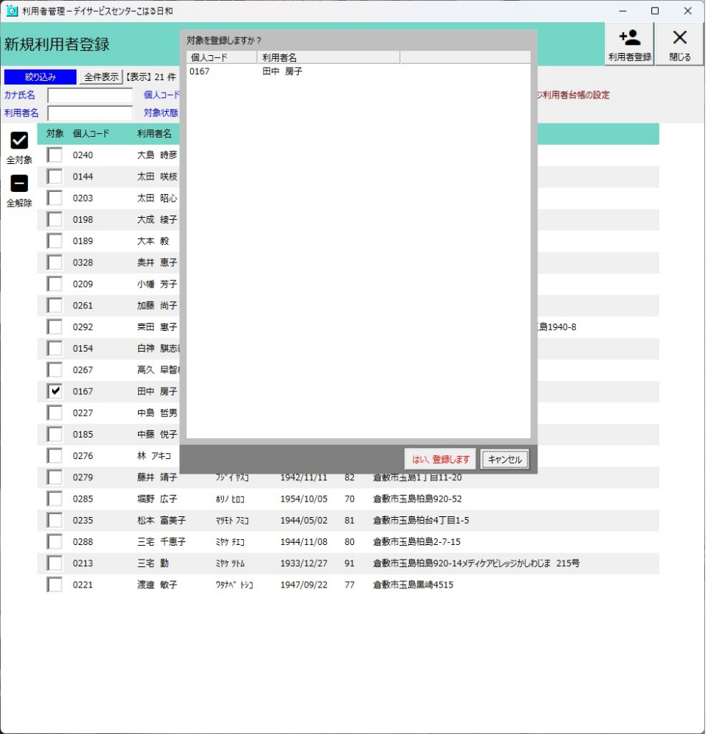

②-②問題なれば「はい、登録します」を左クリック。
その後は前ページ③の処理に戻ります。

④③の処理をすると「利用者管理」画面になるので、通所計画を左クリック。

②-③新規の場合は上の処理より先にサービス利用状況を登録。

②-④必要な情報は
適用区分：通所型(独自）が介護給付
同一建物かどうか
利用期間はサービス開始日を入れておく。
終了したら終了日を入れる。
※適用区分を間違えると請求に上がりませんので必ず確認する事。（ナレッジは総合事業で区分が介護給付とか）

⑤-①新規の場合は利用するどこかの曜日を左クリックして「登録」左クリック。

⑤-②既存利用者の変更の場合は、修正したい曜日を左クリックして「修正」左クリック。※複数の曜日の内容変更は次の画面で行いますので気にしないで大丈夫です。

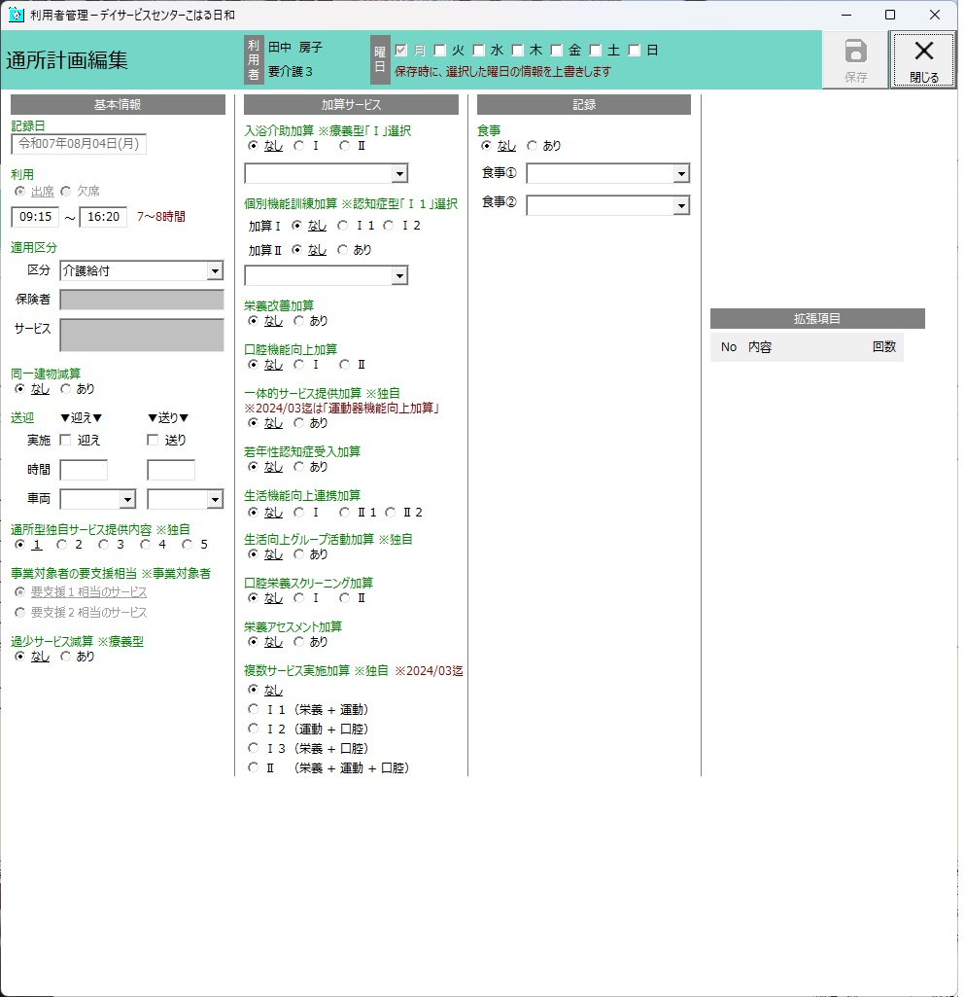

⑥各自必要箇所を修正してください。
また、同じ内容で複数の曜日を利用する場合は、その曜日にチェックを入れて保存をして下さい。
例）月・水・金は同じで火曜のみ時間が違う場合などは、別途火曜日だけ登録をし直して下さい。

※ほとんど無いですが、要支援から要介護へ月の途中で変わった場合も、処理が必要となります。サービス利用状況の通所型独自を終了させた上で、介護給付をける形にします。
介護保険証の認定の有効期間を確認した上で、登録及び修正をし、その後通所計画の修正を行ってください。

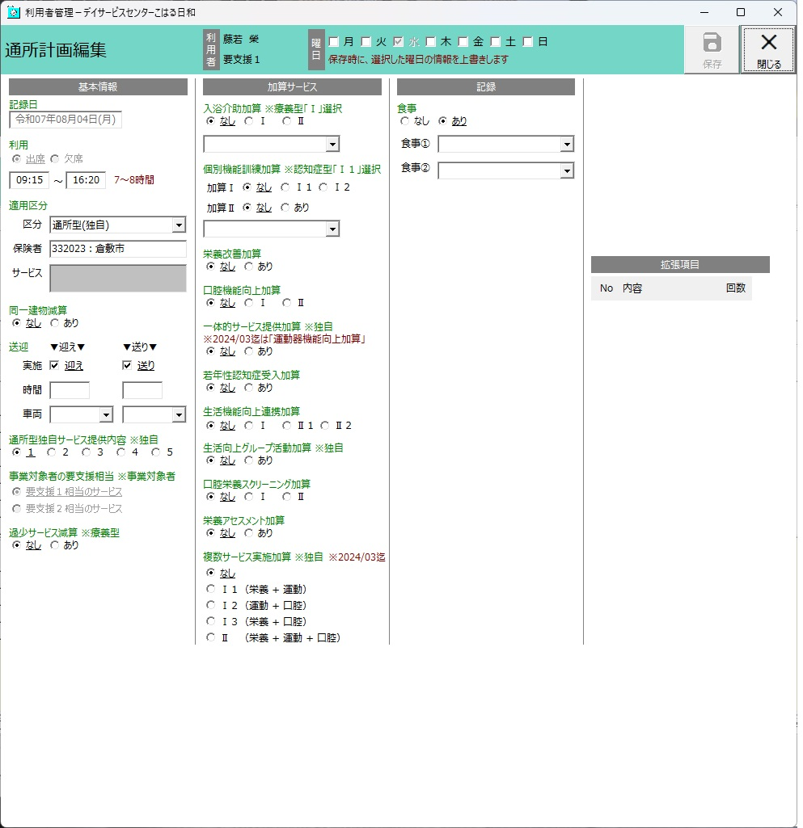


正しくしないと請求に上がりませんので注意。

よく見たら分かると思いますが、要支援者は区分が「通所型（独自）」保険者が「倉敷市」です。要介護者は区分「介護給付」です。ここを変えないとナレッジで要介護で書類を作成しても反映されませんので注意。
その他については他と同じですが、上のと合わせて処理して初めて請求にあがるので注意してください。

日誌の入力
①日々の入力は業務日誌から入ります。

③登録をクリック。

②入力したい日を左クリックして色を変えた後に…

④業務日誌編集画面に変わります。

⑥次に通所記録を左クリックすると…

⑤利用者の欠席等をここへ入力

⑦業務日誌編集画面に変わります。
開いた際は利用者情報は何もない状態なので、予定取込を左クリックし、「予定取込を実施しますか？」と聞いてくるので「はい」を選択し、情報を取り込んでください。

※突然の利用が発生した場合は赤矢印の登録から行えます。入力などは下記と同じですが、イレギュラーなので今回は割愛。

⑧利用者予定を取り込むことで当日利用者が列記されます。来所者の情報を変更する場合は、各利用者の横列へカーソルを合わせて右クリックし、矢印から修正をクリック。

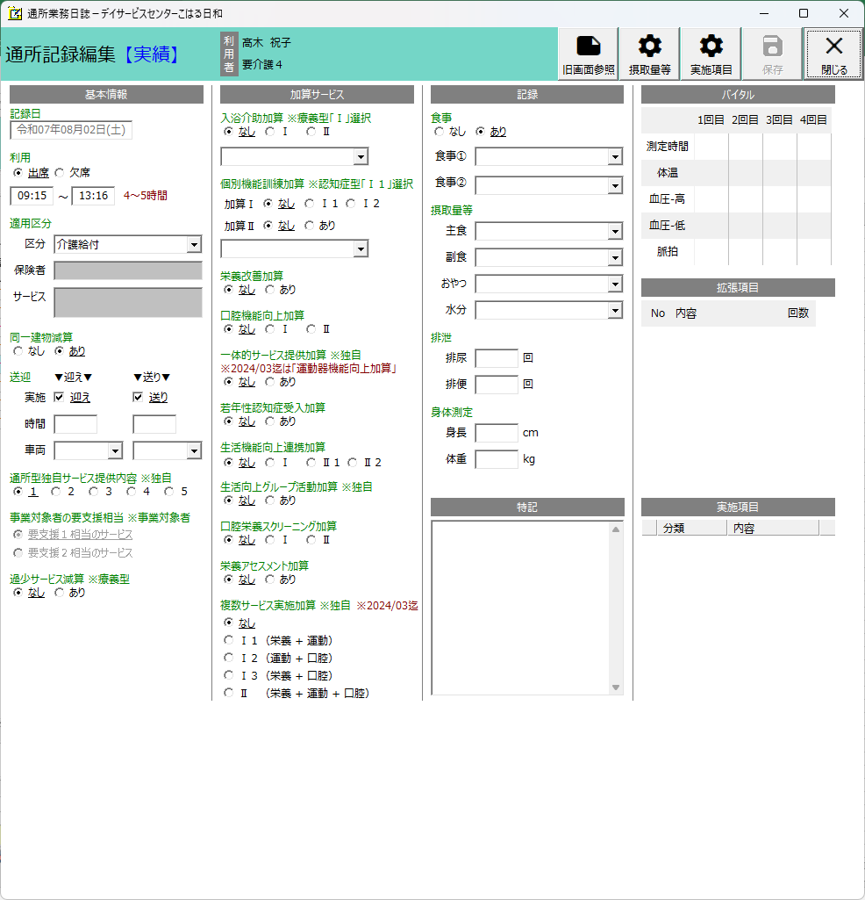

編集が終わったら必ず保存を左クリック。

⑨修正項目は黄色矢印の場所が主な場所です。
欠席の場合、時間の変更があった場合、送迎を行わない場合、入浴予定があるのに行わなかった場合、食事を食べなかった場合。それらが生じた場合は、それに伴った選択をして左クリックしてください。

⑩入力が終わりましたら、保存してから業務印刷を左クリック。
画面は出しませんが業務日誌印刷のポップアップから印刷実行でプリンター出力を選んで下さい。印字されるはずです。

予定作成
①月次処理を左クリックし、「通所記録～予定／実績作成」を左クリック。

②読込実行左クリック。

④問題無ければ全選択を左クリックし、作成実行がクリック可能になるので作成してください。

③ナレッジで作った情報が登録されます。ここは支援・介護関係なく登録できます。回数がおかしい場合はナレッジでの作成時ミス。新規の方の場合は事前に利用者登録をしておかないと反映されなかったりするので注意。

⑤月の途中でプランが変更になった場合、などは
⑤-①ナレッジでプランを変更
⑤-②マスター管理で利用日情報など変更
⑤-③この画面で新しいプラン取り込み
の順序で取り込みを行う事。

実績送信
①月次処理を左クリックし、要支援は「実績送出（独自）」要介護者は「実績送出（介護給付）」を選択して左クリック

②読込実行左クリック。

④全て問題なくチェックできれば送出実行がクリック可能になるので送り出しを行って下さい。

③左にシステムで入力された実績が上がります。実際に入力した情報と、手書きの提供票の内容と相違無いか確認。内容が違う場合は業務日報をクリックし正しい内容を入力。
その後、再読み込みをシステムが要求してくるので再読み込みし、正しい情報が入っているか確認。※再読み込みした場合、それまで確認してチェックした所は消えます。

編集が終わったら必ず保存を左クリック。

⑨修正項目は黄色矢印の場所が主な場所です。
欠席の場合、時間の変更があった場合、送迎を行わない場合、入浴予定があるのに行わなかった場合、食事を食べなかった場合。それらが生じた場合は、それに伴った選択をして左クリックしてください。

⑨入浴予定があるのに入らないと言った場合には、名前にマウスを合わせて右クリックを行い「記録の編集」をクリック。

⑬年／月の集計欄はなしにチェックを入れてから印刷実行ボタンを押して下さい。

⑫印字したい曜日の印刷対象で左クリック。

⑭プレビュー表示で印刷実行すると…

実績記入
デイサービスセンターこはる日和 |  |  |  |  |  |  |  |  |  |  |  |  |  |  |  |  |  |  |  |  |  |  |  |  |  |  |  |  |  |  |  |  |  |  |  |  |  |  |  |  |  |  |  |  |  |  |  |  |  |  |  |  |  |  |  | 令和7年11月分 サービス提供票別表 |  |  |  |  |  |  |  |  |  |  |  |  |  |  |  |  |  |  |  |  |  |  | 作成（同意）年月日： |  |  |  |  | 令和7年10月31日
 |  |  |  |  |  |  |  |  |  |  |  |  |  |  |  |  |  |  |  |  |  |  |  |  |  |  |  |  |  |  |  |  |  |  |  |  |  |  |  |  |  |  |  |  |  |  |  |  |  |  |  |  |  |  |  |  |  |  |  |  |  |  |  |  |  |  |  |  |  |  |  |  |  |  |  |  |  |  | 被保険者番号： |  |  |  |  | 0406706002
認定済 |  | 申請中 |  |  |  | 令和7年11月分 サービス提供票 （兼 居宅サービス計画） |  |  |  |  |  |  |  |  |  |  |  |  |  |  |  |  |  |  |  |  |  |  |  |  |  |  |  |  |  |  |  |  |  |  |  |  |  |  |  |  |  | 区分支給限度額管理・利用者負担計算 |  |  |  |  |  |  |  |  |  |  |  |  |  |  |  |  |  |  |  |  |  |  |  |  |  |  |  |  |  |  | 被保険者氏名： |  |  |  |  | 岡部 久子 |  |  |  | 殿
 |  |  |  |  |  |  |  |  |  |  |  |  |  |  |  |  |  |  |  |  |  |  |  |  |  |  |  |  |  |  |  |  |  |  |  |  |  |  |  |  |  |  |  |  |  |  |  | 事業所名 |  |  |  | 事業所番号 |  |  | サービス内容/種類 |  |  | サービス コード |  | 福祉用具貸与の場合のみ |  |  |  | 単位数 | 割引適用後 |  | 回 数 |  | サービス 単位/金額 |  | 給付管理 単位数 |  | 種類支給限度基準を超える単位数 | 種類支給限度基準内単位数 | 区分支給限度基準を超える単位数 |  | 区分支給限度基準内単位数 |  | 単位数 単価 |  | 費用総額 保険/事業 対象分 | 給付率 （%） | 保険/ 事業費 請求額 |  | 定額利用者 負担 単価金額 | 利用者負担 保険/ 事業対象分 | 利用者負担 （全額負担分）
保険者 番号 |  |  |  |  |  | 3 | 3 | 2 | 0 | 2 | 3 | 保険者名 | 倉敷市 |  |  |  |  |  |  | 居宅介護支援 |  |  |  |  | 3370200267 あすなろ園居宅介護支援事業所 |  |  |  |  |  |  |  |  |  |  |  |  | 作成年月日 |  |  |  |  |  |  |  |  |  |  |  |  |  |  |  |  |  |  |  |  |  | 用具名称 (機種名) |  |  | TAISコード･届出コード |  | 率% | 単位数
 |  |  |  |  |  |  |  |  |  |  |  |  |  |  |  |  |  |  |  | 事業者事業所名 |  |  |  |  |  |  |  |  |  |  |  |  |  |  |  |  |  |  |  |  | 令和7年10月31日 |  |  |  |  |  |  | デイサービスセンターこはる日和 |  |  |  | 3370207304 |  |  | 通所介護Ⅰ５３ |  |  | 152443 |  |  |  |  |  | 900 |  |  | 21 |  | 18,900
被保険 者番号 |  | 0 | 4 | 0 | 6 | 7 | 0 | 6 | 0 | 0 | 2 | フリガナ | ｵｶﾍﾞ ﾋｻｺ |  |  |  |  |  |  |  |  |  |  |  |  |  |  |  |  |  |  |  |  |  |  |  |  |  |  |  |  |  |  |  |  |  |  | デイサービスセンターこはる日和 |  |  |  | 3370207304 |  |  | 通所介護入浴介助加算Ⅰ |  |  | 155301 |  |  |  |  |  | 40 |  |  | 12 |  | 480
 |  |  |  |  |  |  |  |  |  |  |  | 被保険者氏名 | 岡部 久子 |  |  |  |  |  | 殿 | 担当者名 |  |  |  |  | 増川 由香 |  |  |  |  |  |  |  |  |  |  |  |  |  |  |  |  |  |  |  |  |  |  | デイサービスセンターこはる日和 |  |  |  | 3370207304 |  |  | 通所介護科学的介護推進体制加算 |  |  | 156361 |  |  |  |  |  | 40 |  |  | 1 |  | 40
 |  |  |  |  |  |  |  |  |  |  |  |  |  |  |  |  |  |  |  | 保険者確認印 |  |  |  |  |  |  |  |  |  |  |  |  |  |  |  |  |  | 届出年月日 |  |  |  |  |  |  |  |  |  | デイサービスセンターこはる日和 |  |  |  | 3370207304 |  |  | 通所介護合計 |  |  |  |  |  |  |  |  |  |  |  |  |  | (19,420) |  |  |  |  | 19,420 |  |  | 19,420 |  | 10.00 |  | 194,200 | 90 | 174,780 |  |  | 19,420
生年月日 |  | 明 | ・ | 大 | ・ | 昭 |  | 性 別 |  |  |  | 要介護状態区分 | 要介護 ３ |  |  |  |  |  |  |  |  |  |  |  |  |  |  |  |  |  |  |  |  |  |  |  |  |  |  |  |  |  |  |  |  |  |  | デイサービスセンターこはる日和 |  |  |  | 3370207304 |  |  | 通所介護同一建物減算 |  |  | 155611 |  |  |  |  |  | -94 |  |  | 21 |  | (-1,974) |  |  |  |  | (-1,974) |  |  | (-1,974) |  | 10.00 |  | -19,740 | 90 | -17,766 |  |  | -1,974
 |  | 9年 4月 15日 |  |  |  |  |  |  | 男 | ・ | 女 | 変更後 要介護状態区分 変更日 |  |  |  |  |  |  |  | 区分支給 限度基準額 |  |  |  |  | 27,048 |  |  |  |  |  |  | 限度額 適用期間 |  |  | 令和 7 年 10 月 から |  |  |  |  |  |  | 前月までの 短期入所 利用日数 |  |  | 0 |  |  | デイサービスセンターこはる日和 |  |  |  | 3370207304 |  |  | 通所介護サービス提供体制加算Ⅲ |  |  | 156102 |  |  |  |  |  | 6 |  |  | 21 |  | (126) |  |  |  |  | (126) |  |  | (126) |  | 10.00 |  | 1,260 | 90 | 1,134 |  |  | 126
 |  |  |  |  |  |  |  |  |  |  |  |  |  |  |  |  |  |  |  |  |  |  |  |  |  |  |  |  | 単位/月 |  |  |  |  |  | 令和 10 年 9 月 まで |  |  |  |  |  |  |  |  |  |  |  | 日 | デイサービスセンターこはる日和 |  |  |  | 3370207304 |  |  | 通所介護処遇改善加算Ⅱ |  |  | 156107 |  |  |  |  |  |  |  |  |  |  | (1,581) |  |  |  |  | (1,581) |  |  | (1,581) |  | 10.00 |  | 15,810 | 90 | 14,229 |  |  | 1,581
外部の提供票の場合、貰った提供票の実績（回数等）が変わった場合は手書きにて修正して各居宅へ提出する必要があります。
例えばこのケースの場合は提供時間の変更があり別表を下の票の様に修正する必要があります。
提供 時間帯 |  | サービス内容 |  |  |  |  | サービス事業者 事業所名 |  |  |  |  | 福祉用具貸与の場合のみ |  |  | 月間サービス計画及び実績の記録
 |  |  |  |  |  |  |  |  |  |  |  | 用具名称 （機種名） | TAIS・届 出コード | 日付 | 1 | 2 | 3 | 4 | 5 | 6 | 7 | 8 | 9 | 10 | 11 | 12 | 13 | 14 | 15 | 16 | 17 | 18 | 19 | 20 | 21 | 22 | 23 | 24 | 25 | 26 | 27 | 28 | 29 | 30 |  | 合計 回数
 |  |  |  |  |  |  |  |  |  |  |  |  |  | 曜日 | 土 | 日 | 月 | 火 | 水 | 木 | 金 | 土 | 日 | 月 | 火 | 水 | 木 | 金 | 土 | 日 | 月 | 火 | 水 | 木 | 金 | 土 | 日 | 月 | 火 | 水 | 木 | 金 | 土 | 日
09:15 | ～ | 通所介護Ⅰ５３ |  |  |  |  | デイサービスセンターこはる日和 |  |  |  |  |  |  | 予定 | 1 |  | 1 |  | 1 | 1 | 1 | 1 |  | 1 |  | 1 | 1 | 1 | 1 |  | 1 |  | 1 | 1 | 1 | 1 |  | 1 |  | 1 | 1 | 1 | 1 |  |  | 21
16:20 |  |  |  |  |  |  |  |  |  |  |  |  |  | 実績 | 1 |  | 1 |  | 1 | 1 | 1 | 1 |  | 1 |  | 1 | 1 | 1 | 1 |  | 1 |  | 1 | 1 | 1 | 1 |  | 1 |  | 1 | 1 | 1 | 0 |  |  | 20
 |  | 通所介護入浴介助加算Ⅰ |  |  |  |  | デイサービスセンターこはる日和 |  |  |  |  |  |  | 予定 |  |  | 1 |  | 1 |  | 1 |  |  | 1 |  | 1 |  | 1 |  |  | 1 |  | 1 |  | 1 |  |  | 1 |  | 1 |  | 1 |  |  |  | 12 |  |  |  |  |  |  |  |  | 区分支給限度基準額（単位） |  |  |  |  |  |  |  | 27,048 |  |  |  | 合計 |  | 19,420 |  | 0 |  |  | 19,420 |  |  | 19,420 |  |  |  | 191,530 |  | 172,377 |  |  | 19,153 | 0
 |  |  |  |  |  |  |  |  |  |  |  |  |  | 実績 |  |  | 1 |  | 1 |  | 1 |  |  | 1 |  | 1 |  | 1 |  |  | 1 |  | 1 |  | 1 |  |  | 1 |  | 1 |  | 1 |  |  |  | 12 |  | 種類別支給限度管理
 |  | 通所介護同一建物減算 |  |  |  |  | デイサービスセンターこはる日和 |  |  |  |  |  |  | 予定 | 1 |  | 1 |  | 1 | 1 | 1 | 1 |  | 1 |  | 1 | 1 | 1 | 1 |  | 1 |  | 1 | 1 | 1 | 1 |  | 1 |  | 1 | 1 | 1 | 1 |  |  | 21 |  | 介 護 給 付 | サービス種類 |  | 種類支給限度基準額（単位） |  | 合計単位数 |  | 種類支給限度基準を超える単位数 |  | サービス種類 |  | 種類支給限度基準額（単位） |  | 合計単位数 | 種類支給限度基準を超える単位数 |  | 介 護 予 防 | サービス種類 |  |  | 種類支給限度基準額（単位） |  | 合計単位数 |  | 種類支給限度基準を超える単位数 |  | サービス種類 |  | 種類支給限度基準額（単位） |  | 合計単位数 |  | 種類支給限度基準を超える単位数
 |  |  |  |  |  |  |  |  |  |  |  |  |  | 実績 | 1 |  | 1 |  | 1 | 1 | 1 | 1 |  | 1 |  | 1 | 1 | 1 | 1 |  | 1 |  | 1 | 1 | 1 | 1 |  | 1 |  | 1 | 1 | 1 | 1 |  |  | 21 |  |  | 訪問介護 |  |  |  |  |  |  |  | 福祉用具貸与 |  |  |  |  |  |  |  | 訪問介護 |  |  |  |  |  |  |  |  | 福祉用具貸与
 |  | 通所介護サービス提供体制加算Ⅲ |  |  |  |  | デイサービスセンターこはる日和 |  |  |  |  |  |  | 予定 | 1 |  | 1 |  | 1 | 1 | 1 | 1 |  | 1 |  | 1 | 1 | 1 | 1 |  | 1 |  | 1 | 1 | 1 | 1 |  | 1 |  | 1 | 1 | 1 | 1 |  |  | 21 |  |  | 訪問入浴介護 |  |  |  |  |  |  |  | 短期入所生活介護 |  |  |  |  |  |  |  | 訪問入浴介護 |  |  |  |  |  |  |  |  | 短期入所生活介護
 |  |  |  |  |  |  |  |  |  |  |  |  |  | 実績 | 1 |  | 1 |  | 1 | 1 | 1 | 1 |  | 1 |  | 1 | 1 | 1 | 1 |  | 1 |  | 1 | 1 | 1 | 1 |  | 1 |  | 1 | 1 | 1 | 1 |  |  | 21 |  |  | 訪問看護 |  |  |  |  |  |  |  | 短期入所療養介護 |  |  |  |  |  |  |  | 訪問看護 |  |  |  |  |  |  |  |  | 短期入所療養介護
 |  | 通所介護科学的介護推進体制加算 |  |  |  |  | デイサービスセンターこはる日和 |  |  |  |  |  |  | 予定 |  |  |  |  |  |  |  |  |  |  |  |  |  |  |  |  |  |  |  |  |  |  |  |  |  |  |  |  |  |  |  | 1 |  |  | 訪問ﾘﾊﾋﾞﾘﾃｰｼｮﾝ |  |  |  |  |  |  |  | 夜間対応型訪問介護 |  |  |  |  |  |  |  | 訪問ﾘﾊﾋﾞﾘﾃｰｼｮﾝ
 |  |  |  |  |  |  |  |  |  |  |  |  |  | 実績 | 1 |  |  |  |  |  |  |  |  |  |  |  |  |  |  |  |  |  |  |  |  |  |  |  |  |  |  |  |  |  |  | 1 |  |  | 通所介護 |  |  |  |  |  |  |  | 認知症対応型通所介護 |  |  |  |  |  |  |  | 通所介護 |  |  |  |  |  |  |  |  | 認知症対応型通所介護
14:10 | ～ | 生活援助２ |  |  |  |  | 訪問介護こはる日和 |  |  |  |  |  |  | 予定 |  |  |  |  |  |  |  |  |  |  |  |  |  |  |  |  |  |  |  |  |  |  |  |  |  |  |  |  |  |  |  |  |  |  | 通所ﾘﾊﾋﾞﾘﾃｰｼｮﾝ |  |  |  |  |  |  |  | 認知症対応型共同生活介護 |  |  |  |  |  |  |  | 通所ﾘﾊﾋﾞﾘﾃｰｼｮﾝ |  |  |  |  |  |  |  |  | 認知症対応型共同生活介護
14:54 |  |  |  |  |  |  |  |  |  |  |  |  |  | 実績 |  |  |  |  |  |  |  |  |  |  |  |  |  |  |  |  |  |  |  |  |  |  |  |  |  |  |  |  |  |  |  |  |  |  |  |  |  |  |  |  |  |  |  |  |  |  |  |  |  |  |  |  |  |  |  |  |  |  |  | 合計
 |  | 訪問介護同一建物減算１ |  |  |  |  | 訪問介護こはる日和 |  |  |  |  |  |  | 予定
 |  |  |  |  |  |  |  |  |  |  |  |  |  | 実績 |  |  |  |  |  |  |  |  |  |  |  |  |  |  |  |  |  |  |  |  |  |  |  |  |  |  |  |  |  |  |  |  |  | 要介護認定期間中の短期入所利用日数
09:15 | ～ | 通所介護Ⅰ２３ |  |  |  |  | デイサービスセンターこはる日和 |  |  |  |  |  |  | 予定 |  |  |  |  |  |  |  |  |  |  |  |  |  |  |  |  |  |  |  |  |  |  |  |  |  |  |  |  |  |  |  |  |  | 前月までの利用日数 |  | 当月の計画利用日数 |  |  |  | 累積利用日数
13:17 |  |  |  |  |  |  |  |  |  |  |  |  |  | 実績 |  |  |  |  |  |  |  |  |  |  |  |  |  |  |  |  |  |  |  |  |  |  |  |  |  |  |  |  | 1 |  |  | 1 |  | 0 |  | 0 |  |  |  | 0
 |  |  |  |  |  |  |  |  |  |  |  |  |  | 予定
 |  |  |  |  |  |  |  |  |  |  |  |  |  | 実績 |  |  |  |  |  |  |  |  |  |  |  |  |  |  |  |  |  |  |  |  |  |  |  |  |  |  |  |  |  |  |  |  |  |  |  |  |  |  |  |  |  | 令和7年11月分 サービス提供票別表 |  |  |  |  |  |  |  |  |  |  |  |  |  |  |  |  |  |  |  |  |  |  | 作成（同意）年月日： |  |  |  |  | 令和7年10月31日
 |  |  |  |  |  |  |  |  |  |  |  |  |  | 予定 |  |  |  |  |  |  |  |  |  |  |  |  |  |  |  |  |  |  |  |  |  |  |  |  |  |  |  |  |  |  |  |  |  |  |  |  |  |  |  |  |  |  |  |  |  |  |  |  |  |  |  |  |  |  |  |  |  |  |  |  |  |  |  |  | 被保険者番号： |  |  |  |  | 0406706002
 |  |  |  |  |  |  |  |  |  |  |  |  |  | 実績 |  |  |  |  |  |  |  |  |  |  |  |  |  |  |  |  |  |  |  |  |  |  |  |  |  |  |  |  |  |  |  |  |  | 区分支給限度額管理・利用者負担計算 |  |  |  |  |  |  |  |  |  |  |  |  |  |  |  |  |  |  |  |  |  |  |  |  |  |  |  |  |  |  | 被保険者氏名： |  |  |  |  | 岡部 久子 |  |  |  | 殿
 |  |  |  |  |  |  |  |  |  |  |  |  |  | 予定 |  |  |  |  |  |  |  |  |  |  |  |  |  |  |  |  |  |  |  |  |  |  |  |  |  |  |  |  |  |  |  |  |  | 事業所名 |  |  |  | 事業所番号 |  |  | サービス内容/種類 |  |  | サービス コード |  | 福祉用具貸与の場合のみ |  |  |  | 単位数 | 割引適用後 |  | 回 数 |  | サービス 単位/金額 |  | 給付管理 単位数 |  | 種類支給限度基準を超える単位数 | 種類支給限度基準内単位数 | 区分支給限度基準を超える単位数 |  | 区分支給限度基準内単位数 |  | 単位数 単価 |  | 費用総額 保険/事業 対象分 | 給付率 （%） | 保険/ 事業費 請求額 |  | 定額利用者 負担 単価金額 | 利用者負担 保険/ 事業対象分 | 利用者負担 （全額負担分）
＝
＝
＝
＝
 |  |  |  |  |  |  |  |  |  |  |  |  |  | 実績 |  |  |  |  |  |  |  |  |  |  |  |  |  |  |  |  |  |  |  |  |  |  |  |  |  |  |  |  |  |  |  |  |  |  |  |  |  |  |  |  |  |  |  |  |  | 用具名称 (機種名) |  |  | TAISコード･届出コード |  | 率% | 単位数
 |  |  |  |  |  |  |  |  |  |  |  |  |  | 予定 |  |  |  |  |  |  |  |  |  |  |  |  |  |  |  |  |  |  |  |  |  |  |  |  |  |  |  |  |  |  |  |  |  | デイサービスセンターこはる日和 |  |  |  | 3370207304 |  |  | 通所介護Ⅰ５３ |  |  | 152443 |  |  |  |  |  | 900 |  | 20 | 21 |  | 18,900 |  | 18000
 |  |  |  |  |  |  |  |  |  |  |  |  |  | 実績 |  |  |  |  |  |  |  |  |  |  |  |  |  |  |  |  |  |  |  |  |  |  |  |  |  |  |  |  |  |  |  |  |  | デイサービスセンターこはる日和 |  |  |  | 3370207304 |  |  | 通所介護入浴介助加算Ⅰ |  |  | 155301 |  |  |  |  |  | 40 |  |  | 12 |  | 480
＝
＝
＝
 |  |  |  |  |  |  |  |  |  |  |  |  |  | 予定 |  |  |  |  |  |  |  |  |  |  |  |  |  |  |  |  |  |  |  |  |  |  |  |  |  |  |  |  |  |  |  |  |  | デイサービスセンターこはる日和 |  |  |  | 3370207304 |  |  | 通所介護科学的介護推進体制加算 |  |  | 156361 |  |  |  |  |  | 40 |  |  | 1 |  | 40
 |  |  |  |  |  |  |  |  |  |  |  |  |  | 実績 |  |  |  |  |  |  |  |  |  |  |  |  |  |  |  |  |  |  |  |  |  |  |  |  |  |  |  |  |  |  |  |  |  | デイサービスセンターこはる日和 |  |  |  | 3370207304 |  |  | 通所介護合計 |  |  |  |  |  |  |  |  |  |  |  |  |  | (19,420) |  | 19022 |  |  | 19,420 |  |  | 19,420 |  | 10.00 |  | 194,200 | 90 | 174,780 |  |  | 19,420
実績に関しては赤ペンで入力すると相手が分かりやすいです。
実績が変更になった場合も「0」を入れる事をオススメします。
グレー部分が追記した所になります。
 |  |  |  |  |  |  |  |  |  |  |  |  |  |  |  |  |  |  |  |  |  |  |  |  |  |  |  |  |  |  |  |  |  |  |  |  |  |  |  |  |  |  |  |  |  |  |  | デイサービスセンターこはる日和 |  |  |  | 3370207304 |  |  | 通所介護同一建物減算 |  |  | 155611 |  |  |  |  |  | -94 |  |  | 21 |  | (-1,974) |  |  |  |  | (-1,974) |  |  | (-1,974) |  | 10.00 |  | -19,740 | 90 | -17,766 |  |  | -1,974
＝
＝
＝
 |  |  |  |  |  |  |  |  |  |  |  |  |  |  |  |  |  |  |  |  |  |  |  |  |  |  |  |  |  |  |  |  |  |  |  |  |  |  |  |  |  |  |  |  |  |  |  | デイサービスセンターこはる日和 |  |  |  | 3370207304 |  |  | 通所介護サービス提供体制加算Ⅲ |  |  | 156102 |  |  |  |  |  | 6 |  |  | 21 |  | (126) |  |  |  |  | (126) |  |  | (126) |  | 10.00 |  | 1,260 | 90 | 1,134 |  |  | 126
 |  |  |  |  |  |  |  |  |  |  |  |  |  |  |  |  |  |  |  |  |  |  |  |  |  |  |  |  |  |  |  |  |  |  |  |  |  |  |  |  |  |  |  |  |  |  |  | デイサービスセンターこはる日和 |  |  |  | 3370207304 |  |  | 通所介護処遇改善加算Ⅱ |  |  | 156107 |  |  |  |  |  |  |  |  |  |  | (1,581) |  | 1546 |  |  | (1,581) |  |  | (1,581) |  | 10.00 |  | 15,810 | 90 | 14,229 |  |  | 1,581
 |  |  |  |  |  |  |  |  |  |  |  |  |  |  |  |  |  |  |  |  |  |  |  |  |  |  |  |  |  |  |  |  |  |  |  |  |  |  |  |  |  |  |  |  |  |  |  | デイサービスセンターこはる日和 |  |  |  | 3370207304 |  |  | 通所介護Ⅰ２３ |  |  | 152248 |  |  |  |  |  | 502 |  |  | 1 |  | 502

枠をグレーにしている所は黒字で追記し、赤字で書いている所の様に修正。回数並びに単位を書き直した物を居宅へ渡してください。
これをしていないと居宅から必ず確認の連絡が入るので注意してください。
※外部居宅に関してのみです。内部はしなくても大丈夫です。
 |  |  |  |  |  |  |  |  |  |  |  |  |  |  |  |  |  |  |  |  |  |  |  |  |  |  |  |  |  |  |  |  |  |  |  |  |  |  |  |  |  |  |  |  |  |  |  |  |  |  |  |  |  |  | 区分支給限度基準額（単位） |  |  |  |  |  |  |  | 27,048 |  |  |  | 合計 |  | 19,420 |  | 0 |  |  | 19,420 |  |  | 19,420 |  |  |  | 191,530 |  | 172,377 |  |  | 19,153 | 0
 |  |  |  |  |  |  |  |  |  |  |  |  |  |  |  |  |  |  |  |  |  |  |  |  |  |  |  |  |  |  |  |  |  |  |  |  |  |  |  |  |  |  |  |  |  |  |  | 種類別支給限度管理
 |  |  |  |  |  |  |  |  |  |  |  |  |  |  |  |  |  |  |  |  |  |  |  |  |  |  |  |  |  |  |  |  |  |  |  |  |  |  |  |  |  |  |  |  |  |  |  | 介 護 給 付 | サービス種類 |  | 種類支給限度基準額（単位） |  | 合計単位数 |  | 種類支給限度基準を超える単位数 |  | サービス種類 |  | 種類支給限度基準額（単位） |  | 合計単位数 | 種類支給限度基準を超える単位数 |  | 介 護 予 防 | サービス種類 |  |  | 種類支給限度基準額（単位） |  | 合計単位数 |  | 種類支給限度基準を超える単位数 |  | サービス種類 |  | 種類支給限度基準額（単位） |  | 合計単位数 |  | 種類支給限度基準を超える単位数
 |  |  |  |  |  |  |  |  |  |  |  |  |  |  |  |  |  |  |  |  |  |  |  |  |  |  |  |  |  |  |  |  |  |  |  |  |  |  |  |  |  |  |  |  |  |  |  |  | 訪問介護 |  |  |  |  |  |  |  | 福祉用具貸与 |  |  |  |  |  |  |  | 訪問介護 |  |  |  |  |  |  |  |  | 福祉用具貸与
 |  |  |  |  |  |  |  |  |  |  |  |  |  |  |  |  |  |  |  |  |  |  |  |  |  |  |  |  |  |  |  |  |  |  |  |  |  |  |  |  |  |  |  |  |  |  |  |  | 訪問入浴介護 |  |  |  |  |  |  |  | 短期入所生活介護 |  |  |  |  |  |  |  | 訪問入浴介護 |  |  |  |  |  |  |  |  | 短期入所生活介護
 |  |  |  |  |  |  |  |  |  |  |  |  |  |  |  |  |  |  |  |  |  |  |  |  |  |  |  |  |  |  |  |  |  |  |  |  |  |  |  |  |  |  |  |  |  |  |  |  | 訪問看護 |  |  |  |  |  |  |  | 短期入所療養介護 |  |  |  |  |  |  |  | 訪問看護 |  |  |  |  |  |  |  |  | 短期入所療養介護
 |  |  |  |  |  |  |  |  |  |  |  |  |  |  |  |  |  |  |  |  |  |  |  |  |  |  |  |  |  |  |  |  |  |  |  |  |  |  |  |  |  |  |  |  |  |  |  |  | 訪問ﾘﾊﾋﾞﾘﾃｰｼｮﾝ |  |  |  |  |  |  |  | 夜間対応型訪問介護 |  |  |  |  |  |  |  | 訪問ﾘﾊﾋﾞﾘﾃｰｼｮﾝ
 |  |  |  |  |  |  |  |  |  |  |  |  |  |  |  |  |  |  |  |  |  |  |  |  |  |  |  |  |  |  |  |  |  |  |  |  |  |  |  |  |  |  |  |  |  |  |  |  | 通所介護 |  |  |  |  |  |  |  | 認知症対応型通所介護 |  |  |  |  |  |  |  | 通所介護 |  |  |  |  |  |  |  |  | 認知症対応型通所介護
 |  |  |  |  |  |  |  |  |  |  |  |  |  |  |  |  |  |  |  |  |  |  |  |  |  |  |  |  |  |  |  |  |  |  |  |  |  |  |  |  |  |  |  |  |  |  |  |  | 通所ﾘﾊﾋﾞﾘﾃｰｼｮﾝ |  |  |  |  |  |  |  | 認知症対応型共同生活介護 |  |  |  |  |  |  |  | 通所ﾘﾊﾋﾞﾘﾃｰｼｮﾝ |  |  |  |  |  |  |  |  | 認知症対応型共同生活介護
 |  |  |  |  |  |  |  |  |  |  |  |  |  |  |  |  |  |  |  |  |  |  |  |  |  |  |  |  |  |  |  |  |  |  |  |  |  |  |  |  |  |  |  |  |  |  |  |  |  |  |  |  |  |  |  |  |  |  |  |  |  |  |  |  |  |  |  |  |  |  |  |  |  | 合計

 |  |  |  |  |  |  |  |  |  |  |  |  |  |  |  |  |  |  |  |  |  |  |  |  |  |  |  |  |  |  |  |  |  |  |  |  |  |  |  |  |  |  |  |  |  |  |  | 要介護認定期間中の短期入所利用日数
 |  |  |  |  |  |  |  |  |  |  |  |  |  |  |  |  |  |  |  |  |  |  |  |  |  |  |  |  |  |  |  |  |  |  |  |  |  |  |  |  |  |  |  |  |  |  |  | 前月までの利用日数 |  | 当月の計画利用日数 |  |  |  | 累積利用日数
 |  |  |  |  |  |  |  |  |  |  |  |  |  |  |  |  |  |  |  |  |  |  |  |  |  |  |  |  |  |  |  |  |  |  |  |  |  |  |  |  |  |  |  |  |  |  |  | 0 |  | 0 |  |  |  | 0

